Tuần 22
CÔNG TY TNHH THỰC PHẨM MẠNH YẾN |  |  |  | CỘNG HÒA XÃ HỘI CHỦ NGHĨA VIỆT NAM
Đ/c: 91 Yết Kiêu - P.Tân Hưng - TP Hải Phòng |  |  |  | Độc lập - Tự do - Hạnh phúc
SĐT: 0374.116.906 - Ms Yến
THỰC ĐƠN BÁN TRÚ NĂM HỌC 2025 - 2026
Tuần 21 (từ ngày 26/01/2026 đến ngày 30/01/2026)
Thứ/ngày | STT | Món ăn | Diễn giải | Định lượng(gr) | Đơn giá | Thành Tiền | Chi phí phụ |  | TỔNG
Thứ 2/02-02/2026 | 1 | Thịt băm rang | Thịt sấn mông vai | 65 | 125,000 | 8,125 | Chất đốt | 1,000
 | 2 | Xúc xích chiên | Xúc xích CP | 26 | 100,000 | 2,600 | Nhân công | 2,000
 | 3 | Canh mồng tơi nấu cà ra | Mồng tơi | 27 | 17,000 | 459 | Thuế | 1,482
 |  |  | Cà ra | 5 | 160,000 | 800 | Khấu hao | 300
 | 4 | Cơm trắng | Gạo tẻ | 110 | 19,000 | 2,090
 | 5 |  | Rau thơm | 4.1 | 35,000 | 144
 | 6 |  | Gia vị các loại | 10 | 100,000 | 1,000
 |  | Tổng |  |  |  | 15,218 |  | 4,782 | 20,000
Thứ/ngày | STT | Món ăn | Diễn giải | Định lượng(gr) | Đơn giá | Thành Tiền | Chi phí phụ |  | TỔNG
Thứ 3/03-02/2026 | 1 | Cá chiên | Cá rô phi lọc | 68 | 125,000 | 8,500 | Chất đốt | 1,000
 | 2 | Trứng luộc | Trứng vịt | 36 | 60,000 | 2,160 | Nhân công | 2,000
 | 3 | Canh bí xanh nấu thịt | Bí xanh | 50 | 17,000 | 850 | Thuế | 1,482
 |  |  | Thịt nạc xay | 4 | 125,000 | 500 | Khấu hao | 300
 | 4 | Cơm trắng | Gạo tẻ | 110 | 19,000 | 2,090
 | 5 |  | Rau thơm | 3.36 | 35,000 | 118
 | 6 |  | Gia vị các loại | 10 | 100,000 | 1,000
 |  | Tổng |  |  |  | 15,218 |  | 4,782 | 20,000
Thứ/ngày | STT | Món ăn | Diễn giải | Định lượng(gr) | Đơn giá | Thành Tiền | Chi phí phụ |  | TỔNG
Thứ 4/04-02/2026 | 1 | Thịt kho tầu | Thịt sấn mông vai | 65 | 125,000 | 8,125 | Chất đốt | 1,000
 | 2 | Tép chiên | Tép đồng | 18 | 155,000 | 2,790 | Nhân công | 2,000
 | 3 | Canh cải nấu thịt | Cải ngọt | 28 | 17,000 | 476 | Thuế | 1,482
 |  |  | Thịt nạc xay | 5 | 125,000 | 625 | Khấu hao | 300
 | 4 | Cơm trắng | Gạo tẻ | 110 | 19,000 | 2,090
 | 5 |  | Rau thơm | 3.2 | 35,000 | 112
 | 6 |  | Gia vị các loại | 10 | 100,000 | 1,000
 |  | Tổng |  |  |  | 15,218 |  | 4,782 | 20,000
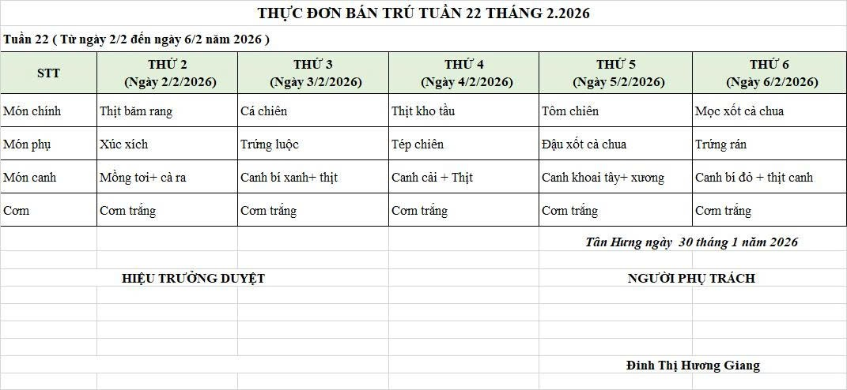
Thứ/ngày | STT | Món ăn | Diễn giải | Định lượng(gr) | Đơn giá | Thành Tiền | Chi phí phụ |  | TỔNG
Thứ 5/05-02/2026 | 1 | Tôm chiên | Tôm biển | 42 | 200,000 | 8,400 | Chất đốt | 1,000
 | 2 | Đậu xốt cà chua | Đậu phụ rán | 50 | 32,000 | 1,600 | Nhân công | 2,000
 |  |  | Cà chua | 10 | 18,000 | 180 | Thuế | 1,482
 | 3 | Canh su hào nấu thịt | Su hào | 65 | 17,000 | 1,105 | Khấu hao | 300
 |  |  | Thịt nạc xay | 6 | 125,000 | 750
 | 4 | Cơm trắng | Gạo tẻ | 110 | 19,000 | 2,090
 | 5 |  | Rau thơm | 2.65 | 35,000 | 93
 | 6 |  | Gia vị các loại | 10 | 100,000 | 1,000
 |  | Tổng |  |  |  | 15,218 |  | 4,782 | 20,000
Thứ/ngày | STT | Món ăn | Diễn giải | Định lượng(gr) | Đơn giá | Thành Tiền | Chi phí phụ |  | TỔNG
Thứ 6/06-02/2026 | 1 | Mọc xốt cà chua | Mọc nấm hương | 52 | 155,000 | 8,060 | Chất đốt | 1,000
 |  |  | Cà chua | 8 | 17,000 | 136 | Nhân công | 2,000
 | 2 | Trứng xào | Trứng vịt | 40 | 62,000 | 2,480 | Thuế | 1,482
 | 3 | Canh bí đỏ nấu thịt | Bí đỏ | 42 | 17,000 | 714 | Khấu hao | 300
 |  |  | Thịt nạc xay | 5 | 125,000 | 625
 | 4 | Cơm trắng | Gạo tẻ | 110 | 19,000 | 2,090
 | 5 |  | Rau thơm | 3.24 | 35,000 | 113
 | 6 |  | Gia vị các loại | 10 | 100,000 | 1,000
 |  | Tổng |  |  |  | 15,218 |  | 4,782 | 20,000

 |  | HIỆU TRƯỞNG NHÀ TRƯỜNG |  |  |  |  | NGƯỜI LẬP
 |  | (Kí duyệt)

 |  |  |  |  |  |  | Đinh Thị Hương Giang

 |  | Tổng tiền | 100,000
 |  | 5 ngày | 5
 |  | thành tiền 1 suất | 20,000

